силиконовые браслеты
 |  |  |  |  |  | 440 | insert into Category (parentId,tip) values(440,'Силиконовые браслеты c логотипом (круговая шелкография)');
 |  |  |  |  |  |  | insert into Category (parentId,tip) values(440,'Силиконовые браслеты c вдавленным и прокрашенным логотипом');
 |  |  |  |  |  |  | insert into Category (parentId,tip) values(440,'Сегментированные силиконовые браслеты c логотипом (круговая шелкография)');
 |  |  |  |  |  |  | insert into Category (parentId,tip) values(440,'Силиконовые браслеты двусторонние c логотипом (круговая шелкография)');
 |  |  |  |  |  |  | insert into Category (parentId,tip) values(440,'Силиконовые идентификационные браслеты (лазерная гравировка)');
 |  |  |  |  |  |  | insert into Category (parentId,tip) values(440,'Силиконовые браслеты c выпуклым напечатанным логотипом');
 |  |  |  |  |  |  | insert into Category (parentId,tip) values(440,'Силиконовые браслеты c выпуклым/вдавленным логотипом');
 |  |  |  |  |  |  | insert into Category (parentId,tip) values(440,'Силиконовые браслеты c логотипом (круговая шелкография) и областью под надпись');
 |  |  |  |  |  |  | insert into Category (parentId,tip) values(440,'Силиконовые браслеты БЕЗ НАНЕСЕНИЯ');
 |  |  |  |  |  |  | insert into Category (parentId,tip) values(440,'Силиконовые браслеты для ключей (с кольцом) под нанесение логотипа');
 |  |  |  |  |  |  | insert into Category (parentId,tip) values(440,'Силиконовые браслеты под свою надпись и нанесение логотипа');
 |  |  |  |  |  |  | insert into Category (parentId,tip) values(440,'Силиконовые браслеты для ключей с кармашком под нанесение логотипа');
 |  |  |  |  |  |  | insert into Category (parentId,tip) values(440,'Силиконовые RFID браслеты под нанесение логотипа');
 |  |  |  |  |  |  | insert into Category (parentId,tip) values(440,'Силиконовые RFID браслеты с застёжкой под нанесение логотипа');
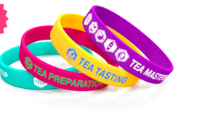

 |  | 578 | insert into Category (parentId,tip) values(578,'202х12х2'); |  | insert into Category (parentId,tip) values(578,'202х20х22'); |  | insert into Category (parentId,tip) values(578,'202х25х2'); | insert into Category (parentId,tip) values(578,'202х6х2');
Силиконовые браслеты c логотипом (круговая шелкография)
 | Срок изготовления: 2–4 рабочих дня. |  |  |  | Срок изготовления: 12–14 календарных дней.
 | 202х12х2 |  | 202х20х22 |  | 202х25х2 |  | 202х6х2
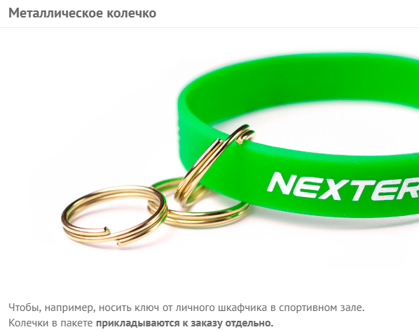
Количество | 592 |  | 593 |  | 594 |  | 595 |  | delete price where catId=592 and firma=10; |  | delete price where catId=593 and firma=10; | delete price where catId=594 and firma=10; | delete price where catId=595 and firma=10;
100 | 22 |  | 42 |  | 52 |  | 33 |  | insert into price (firma,catId,tiraz,cena) values (10,592,100, 22); |  | insert into price (firma,catId,tiraz,cena) values (10,593,100, 42); | insert into price (firma,catId,tiraz,cena) values (10,594,100, 52); | insert into price (firma,catId,tiraz,cena) values (10,595,100, 33);
200 | 22 |  | 38 |  | 48 |  | 25 |  | insert into price (firma,catId,tiraz,cena) values (10,592,200, 22); |  | insert into price (firma,catId,tiraz,cena) values (10,593,200, 38); | insert into price (firma,catId,tiraz,cena) values (10,594,200, 48); | insert into price (firma,catId,tiraz,cena) values (10,595,200, 25);
300 | 19 |  | 34 |  | 44 |  | 21 |  | insert into price (firma,catId,tiraz,cena) values (10,592,300, 19); |  | insert into price (firma,catId,tiraz,cena) values (10,593,300, 34); | insert into price (firma,catId,tiraz,cena) values (10,594,300, 44); | insert into price (firma,catId,tiraz,cena) values (10,595,300, 21);
500 | 17 |  | 30 |  | 40 |  | 17 |  | insert into price (firma,catId,tiraz,cena) values (10,592,500, 17); |  | insert into price (firma,catId,tiraz,cena) values (10,593,500, 30); | insert into price (firma,catId,tiraz,cena) values (10,594,500, 40); | insert into price (firma,catId,tiraz,cena) values (10,595,500, 17);
1000 | 14 |  | 26 |  | 36 |  | 15 |  | insert into price (firma,catId,tiraz,cena) values (10,592,1000, 14); |  | insert into price (firma,catId,tiraz,cena) values (10,593,1000, 26); | insert into price (firma,catId,tiraz,cena) values (10,594,1000, 36); | insert into price (firma,catId,tiraz,cena) values (10,595,1000, 15);
3000 | 13 |  | 24 |  | 34 |  | 14 |  | insert into price (firma,catId,tiraz,cena) values (10,592,3000, 13); |  | insert into price (firma,catId,tiraz,cena) values (10,593,3000, 24); | insert into price (firma,catId,tiraz,cena) values (10,594,3000, 34); | insert into price (firma,catId,tiraz,cena) values (10,595,3000, 14);
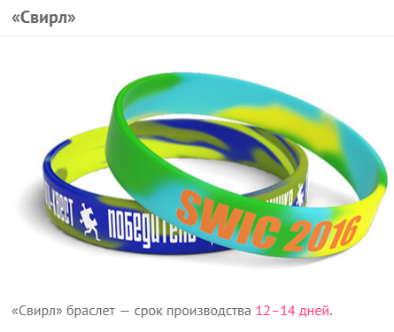
5000 | 11 |  |  |  |  |  | 13 |  | insert into price (firma,catId,tiraz,cena) values (10,592,5000, 11); |  |  |  | insert into price (firma,catId,tiraz,cena) values (10,595,5000, 13);
10000 | 10 |  |  |  |  |  |  |  | insert into price (firma,catId,tiraz,cena) values (10,592,10000, 10);

добавить ещё один цвет нанесения |  | 4
добавить колечко на браслет |  | 4
сделать браслет светонакопительным |  | 2
упаковать каждый браслет в отдельный пакетик |  | 2
«cвирл» браслет |  | 4

Акция действует на цвета браслетов из нашей стандартной палитры.
+200 ₽ за смену цвета нанесения. +300 ₽ за смену размера браслета.
Нанесение логотипа превращает силиконовые браслеты в крутой, эффективный промо продукт. Браслеты с данным типом нанесения мы можем изготовить в самые кратчайшие сроки. Логотип наносится по всей окружности браслета специальной прорезиненной краской.
Срок изготовления: 2–4 рабочих дня.

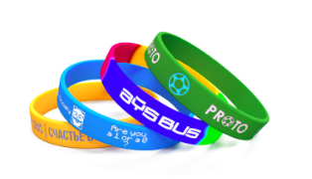
 |  | 579 | insert into Category (parentId,tip) values(579,'202х12х2'); | insert into Category (parentId,tip) values(579,'202х20х20'); | insert into Category (parentId,tip) values(579,'202х25х2');
Силиконовые браслеты c вдавленным и прокрашенным логотипом
 | 202х12х2 | 202х20х20 | 202х25х2
Количество | 596 | 597 | 598 |  |  |  |  |  | delete price where catId=596 and firma=10; | delete price where catId=597 and firma=10; | delete price where catId=598 and firma=10;
100 | 40 | 76 | 76 |  |  |  |  |  | insert into price (firma,catId,tiraz,cena) values (10,596,100,40.00); | insert into price (firma,catId,tiraz,cena) values (10,597,100, 76); | insert into price (firma,catId,tiraz,cena) values (10,598,100, 76);
200 | 40 | 55 | 55 |  |  |  |  |  | insert into price (firma,catId,tiraz,cena) values (10,596,200, 40); | insert into price (firma,catId,tiraz,cena) values (10,597,200,55.00); | insert into price (firma,catId,tiraz,cena) values (10,598,200,55.00);
300 | 32 | 44 | 44 |  |  |  |  |  | insert into price (firma,catId,tiraz,cena) values (10,596,300,32.00); | insert into price (firma,catId,tiraz,cena) values (10,597,300,44.00); | insert into price (firma,catId,tiraz,cena) values (10,598,300,44.00);
500 | 25 | 42 | 42 |  |  |  |  |  | insert into price (firma,catId,tiraz,cena) values (10,596,500,25.00); | insert into price (firma,catId,tiraz,cena) values (10,597,500,42.00); | insert into price (firma,catId,tiraz,cena) values (10,598,500,42.00);
1000 | 20 | 38 | 38 |  |  |  |  |  | insert into price (firma,catId,tiraz,cena) values (10,596,1000,20.00); | insert into price (firma,catId,tiraz,cena) values (10,597,1000,38.00); | insert into price (firma,catId,tiraz,cena) values (10,598,1000,38.00);
3000 | 17 | 35 | 35 |  |  |  |  |  | insert into price (firma,catId,tiraz,cena) values (10,596,3000,17.00); | insert into price (firma,catId,tiraz,cena) values (10,597,3000,35.00); | insert into price (firma,catId,tiraz,cena) values (10,598,3000,35.00);
5000 | 15 |  |  |  |  |  |  |  | insert into price (firma,catId,tiraz,cena) values (10,596,5000,15.00);

Срок изготовления: 12—14 календарных дней.

Нанесение
добавить ещё один цвет нанесения | 4
Опции
сделать браслет светонакопительным | 2
упаковать каждый браслет в отдельный пакетик | 2
сегментировать браслет / «cвирл» | 4

+1000 ₽ за смену размера браслета.
Отличительной особенностью таких браслетов является сложная технология нанесения, при которой вдавленный/выпуклый логотип вручную прокрашивается специальной краской. Такие браслеты обладают высоким качеством и индивидуальностью.
Срок изготовления: 12—14 календарных дней.
Бесплатная доставка: по Москве (в пределах МКАД) при заказе от 5000 ₽; до терминалов ТК в областных центрах России при заказе от 10000 ₽.

Сегментированные силиконовые браслеты c логотипом (круговая шелкография)

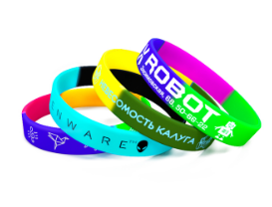
 |  |  |  | Количество | 580 |  |  |  | delete price where catId=580 and firma=10;
Нанесение |  |  |  | 100 | 34 |  |  |  | insert into price (firma,catId,tiraz,cena) values (10,580,100,34.00);
добавить ещё один цвет нанесения | 4 |  |  | 300 | 26 |  |  |  | insert into price (firma,catId,tiraz,cena) values (10,580,300,26.00);
Опции |  |  |  | 500 | 22 |  |  |  | insert into price (firma,catId,tiraz,cena) values (10,580,500,22.00);
добавить колечко на браслет | 4 |  |  | 1000 | 18 |  |  |  | insert into price (firma,catId,tiraz,cena) values (10,580,1000,18.00);
упаковать каждый браслет в отдельный пакетик | 2 |  |  | 3000 | 16.5 |  |  |  | insert into price (firma,catId,tiraz,cena) values (10,580,3000,16.50);
 |  |  |  | 5000 | 15.5 |  |  |  | insert into price (firma,catId,tiraz,cena) values (10,580,5000,15.50);
 |  |  |  | 10000 | 14.5 |  |  |  | insert into price (firma,catId,tiraz,cena) values (10,580,10000,14.50);

+200 ₽ за смену цвета нанесения.
Уникальное предложение нашей компании — единственного отечественного производителя силиконовых браслетов. Комбинируйте любые два, три или даже четыре цвета, создавая по-настоящему особенное изделие! Огромный потенциал для творчества и индивидуализации. Позвольте себе максимум стиля и выразительности, решайтесь на беспрецедентность!
Срок изготовления: 2–4 рабочих дня.
Бесплатная доставка: по Москве (в пределах МКАД) при заказе от 5000 ₽; до терминалов ТК в областных центрах России при заказе от 10000 ₽.

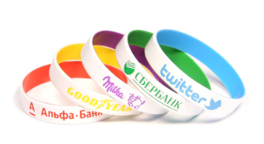
Силиконовые браслеты двусторонние c логотипом (круговая шелкография)
Нанесение |  |  |  | Количество | 581 |  |  |  | delete price where catId=581 and firma=10;
добавить ещё один цвет нанесения | 4 |  |  | 100 | 42 |  |  |  | insert into price (firma,catId,tiraz,cena) values (10,581,100,42.00);
Опции |  |  |  | 300 | 34 |  |  |  | insert into price (firma,catId,tiraz,cena) values (10,581,300,34.00);
добавить колечко на браслет | 4 |  |  | 500 | 30 |  |  |  | insert into price (firma,catId,tiraz,cena) values (10,581,500,30.00);
упаковать каждый браслет в отдельный пакетик |  |  |  | 1000 | 26 |  |  |  | insert into price (firma,catId,tiraz,cena) values (10,581,1000,26.00);
 |  |  |  | 3000 | 24 |  |  |  | insert into price (firma,catId,tiraz,cena) values (10,581,3000,24.00);
 |  |  |  | 5000 | 22 |  |  |  | insert into price (firma,catId,tiraz,cena) values (10,581,5000,22.00);

+200 ₽ за смену цвета нанесения.
Двухцветные силиконовые браслеты — это уникальное предложение от нашей компании. Браслеты такого типа смотрятся невероятно эффектно и стильно, и по праву могут считаться премиальными.
Срок изготовления: 2–4 рабочих дня.
Бесплатная доставка: по Москве (в пределах МКАД) при заказе от 5000 ₽; до терминалов ТК в областных центрах России при заказе от 10000 ₽.

 |  |  | 582 | insert into Category (parentId,tip) values(582,'202х12х2 мм, 180х12х2 мм, 160х12х2 мм'); | insert into Category (parentId,tip) values(582,'225х10х3 мм (c ремешком)'); | insert into Category (parentId,tip) values(582,'221х18х2 мм (c застежкой)');
Силиконовые идентификационные браслеты (лазерная гравировка)
 |  |  |  |  | Срок изготовления: 2–4 рабочих дня.
Опции |  |  |  | Размер браслета | 202х12х2 мм, 180х12х2 мм, 160х12х2 мм | 225х10х3 мм (c ремешком) | 221х18х2 мм (c застежкой)
сделать браслет светонакопительным | 2 |  |  |  | Стандартные | С ремешком | С застежкой
Опции |  |  |  | Количество | 599 | 600 | 601 |  | delete price where catId=599 and firma=10; | delete price where catId=600 and firma=10; | delete price where catId=601 and firma=10;
персонализировать | 40 |  |  | 10 | 95 | 160 | 250 |  | insert into price (firma,catId,tiraz,cena) values (10,599,10,95.00); | insert into price (firma,catId,tiraz,cena) values (10,600,10,160.00); | insert into price (firma,catId,tiraz,cena) values (10,601,10,250.00);
 |  |  |  | 50 | 85 | 150 | 240 |  | insert into price (firma,catId,tiraz,cena) values (10,599,50,85.00); | insert into price (firma,catId,tiraz,cena) values (10,600,50,150.00); | insert into price (firma,catId,tiraz,cena) values (10,601,50,240.00);
 |  |  |  | 100 | 75 | 140 | 210 |  | insert into price (firma,catId,tiraz,cena) values (10,599,100,75.00); | insert into price (firma,catId,tiraz,cena) values (10,600,100,140.00); | insert into price (firma,catId,tiraz,cena) values (10,601,100,210.00);
 |  |  |  | 300 | 65 | 120 | 190 |  | insert into price (firma,catId,tiraz,cena) values (10,599,300,65.00); | insert into price (firma,catId,tiraz,cena) values (10,600,300,120.00); | insert into price (firma,catId,tiraz,cena) values (10,601,300,190.00);
 |  |  |  | 500 | 55 | 100 | 170 |  | insert into price (firma,catId,tiraz,cena) values (10,599,500,55.00); | insert into price (firma,catId,tiraz,cena) values (10,600,500,100.00); | insert into price (firma,catId,tiraz,cena) values (10,601,500,170.00);
Идентификационные браслеты передают значимую информацию о своём обладателе (имя, адрес, номера телефонов и т.д.) Они производятся из качественных, долговечных и безопасных материалов и предназначены для постоянного ношения. Основная часть браслета выполнена из 100% экологически чистого силикона, а металлическая вставка выполнена из нержавеющей стали (316L). Нанесение осуществляется на металлическую часть методом гравировки.
Срок изготовления: 2–4 рабочих дня.
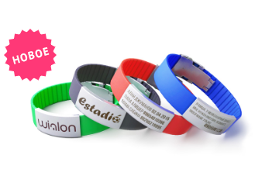
Бесплатная доставка: по Москве (в пределах МКАД) при заказе от 5000 ₽; до терминалов ТК в областных центрах России при заказе от 10000 ₽.
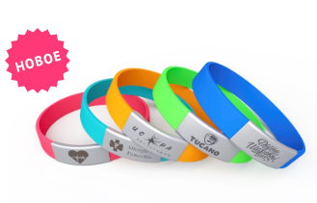
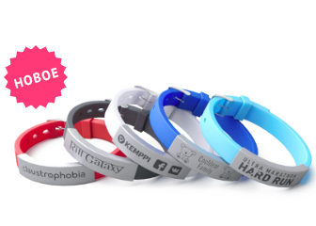

 |  |  | 583 | insert into Category (parentId,tip) values(583,'202х12х2'); | insert into Category (parentId,tip) values(583,'202х20х2'); | insert into Category (parentId,tip) values(583,'202х25х2');
Силиконовые браслеты c выпуклым напечатанным логотипом
 |  |  |  |  | Срок изготовления: 12—14 календарных дней.
Нанесение |  |  |  |  | 202х12х2 | 202х20х2 | 202х25х2
добавить ещё один цвет нанесения | 4 |  |  | Количество | 602 | 603 | 604 |  | delete price where catId=602 and firma=10; | delete price where catId=603 and firma=10; | delete price where catId=604 and firma=10;
 |  |  |  | 100 |  | 76 | 76 |  |  | insert into price (firma,catId,tiraz,cena) values (10,603,100,76.00); | insert into price (firma,catId,tiraz,cena) values (10,604,100,76.00);
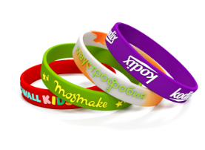
Опции |  |  |  | 200 | 42 | 55 | 55 |  | insert into price (firma,catId,tiraz,cena) values (10,602,200,42.00); | insert into price (firma,catId,tiraz,cena) values (10,603,200,55.00); | insert into price (firma,catId,tiraz,cena) values (10,604,200,55.00);
сделать браслет светонакопительным | 2 |  |  | 300 | 35 | 44 | 44 |  | insert into price (firma,catId,tiraz,cena) values (10,602,300,35.00); | insert into price (firma,catId,tiraz,cena) values (10,603,300,44.00); | insert into price (firma,catId,tiraz,cena) values (10,604,300,44.00);
упаковать каждый браслет в отдельный пакетик | 2 |  |  | 500 | 29 | 42 | 42 |  | insert into price (firma,catId,tiraz,cena) values (10,602,500,29.00); | insert into price (firma,catId,tiraz,cena) values (10,603,500,42.00); | insert into price (firma,catId,tiraz,cena) values (10,604,500,42.00);
сегментировать браслет / «cвирл» | 4 |  |  | 1000 | 24 | 38 | 38 |  | insert into price (firma,catId,tiraz,cena) values (10,602,1000,24.00); | insert into price (firma,catId,tiraz,cena) values (10,603,1000,38.00); | insert into price (firma,catId,tiraz,cena) values (10,604,1000,38.00);
 |  |  |  | 3000 | 22 |  |  |  | insert into price (firma,catId,tiraz,cena) values (10,602,3000,22.00);
 |  |  |  | 5000 | 21 |  |  |  | insert into price (firma,catId,tiraz,cena) values (10,602,5000,21.00);

1000 за смену размера браслета. Отличительной особенностью таких браслетов является сложная технология нанесения, при которой выпуклый логотип вручную прокрашивается специальной краской. Такие браслеты обладают высоким качеством и индивидуальностью. Срок изготовления: 12—14 календарных дней. Бесплатная доставка: по Москве (в пределах МКАД) при заказе от 5000 ₽; до терминалов ТК в областных центрах России при заказе от 10000 ₽.E156

 |  |  | 584 | insert into Category (parentId,tip) values(584,'202х12х2'); | insert into Category (parentId,tip) values(584,'202х20х2'); | insert into Category (parentId,tip) values(584,'202х25х2');
Силиконовые браслеты c выпуклым/вдавленным логотипом
 |  |  |  | Срок изготовления: 12-14 календарных дней.
 |  |  |  |  | 202х12х2 | 202х20х2 | 202х25х2
 | Опции |  |  | Количество | 605 | 606 | 607 |  | delete price where catId=605 and firma=10; | delete price where catId=606 and firma=10; | delete price where catId=607 and firma=10;
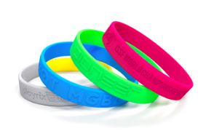
 |  |  |  | 100 | 35 | 70 | 70 |  | insert into price (firma,catId,tiraz,cena) values (10,605,100,35.00); | insert into price (firma,catId,tiraz,cena) values (10,606,100,70.00); | insert into price (firma,catId,tiraz,cena) values (10,607,100,70.00);
 | сделать браслет светонакопительным | 2 |  | 200 | 35 | 60 | 60 |  | insert into price (firma,catId,tiraz,cena) values (10,605,200,35.00); | insert into price (firma,catId,tiraz,cena) values (10,606,200,60.00); | insert into price (firma,catId,tiraz,cena) values (10,607,200,60.00);
 | упаковать каждый браслет в отдельный пакетик | 2 |  | 300 | 30 | 50 | 50 |  | insert into price (firma,catId,tiraz,cena) values (10,605,300,30.00); | insert into price (firma,catId,tiraz,cena) values (10,606,300,50.00); | insert into price (firma,catId,tiraz,cena) values (10,607,300,50.00);
 | сегментировать браслет / «cвирл» | 4 |  | 500 | 24 | 48 | 48 |  | insert into price (firma,catId,tiraz,cena) values (10,605,500,24.00); | insert into price (firma,catId,tiraz,cena) values (10,606,500,48.00); | insert into price (firma,catId,tiraz,cena) values (10,607,500,48.00);
 |  |  |  | 1000 | 19 | 38 | 38 |  | insert into price (firma,catId,tiraz,cena) values (10,605,1000,19.00); | insert into price (firma,catId,tiraz,cena) values (10,606,1000,38.00); | insert into price (firma,catId,tiraz,cena) values (10,607,1000,38.00);
 |  |  |  | 3000 | 16 |  |  |  | insert into price (firma,catId,tiraz,cena) values (10,605,3000,16.00);
 |  |  |  | 5000 | 14 |  |  |  | insert into price (firma,catId,tiraz,cena) values (10,605,5000,14.00);

 | 1000 ₽ за смену размера браслета.
 | Для данного вида нанесения мы изготавливаем специальную форму и отливаем по ней браслеты. Силиконовые браслеты на руку с таким видом нанесения невероятно практичны.
 | Срок изготовления: 12-14 календарных дней.
 | Бесплатная доставка: по Москве (в пределах МКАД) при заказе от 5000 ₽; до терминалов ТК в областных центрах России при заказе от 10000 ₽.

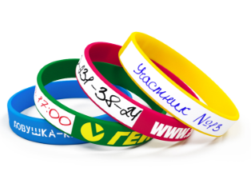
Силиконовые браслеты c логотипом (круговая шелкография) и областью под надпись
Нанесение |  | Количество | 585 |  |  |  |  |  | delete price where catId=585 and firma=10;
добавить ещё один цвет нанесения | 4 | 100 | 38 |  |  |  |  |  | insert into price (firma,catId,tiraz,cena) values (10,585,100,38.00);
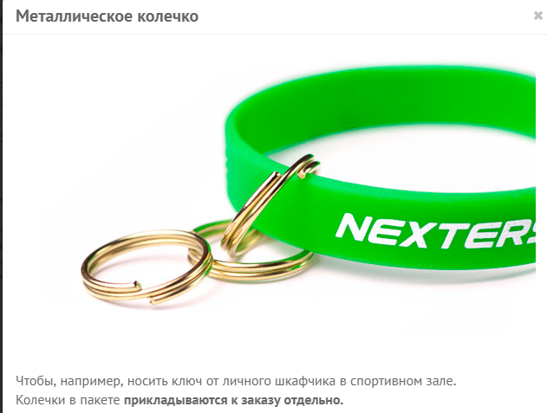
Опции |  | 300 | 30 |  |  |  |  |  | insert into price (firma,catId,tiraz,cena) values (10,585,300,30.00);
добавить колечко на браслет | 4 | 500 | 26 |  |  |  |  |  | insert into price (firma,catId,tiraz,cena) values (10,585,500,26.00);
упаковать каждый браслет в отдельный пакетик | 2 | 1000 | 22 |  |  |  |  |  | insert into price (firma,catId,tiraz,cena) values (10,585,1000,22.00);
 |  | 3000 | 20.5 |  |  |  |  |  | insert into price (firma,catId,tiraz,cena) values (10,585,3000,20.50);
 |  | 5000 | 19.5 |  |  |  |  |  | insert into price (firma,catId,tiraz,cena) values (10,585,5000,19.50);

200 ₽ за смену цвета нанесения.
Эта модель силиконового браслета с логотипом предусматривает также область со специальным покрытием, где вы можете самостоятельно сделать любую нужную надпись. Возможности применения такого изделия не ограничены, — они станут отличным решением для проведения всевозможных конкурсов, лотерей и других массовых мероприятий.
Срок изготовления: 2–4 рабочих дня.
Бесплатная доставка: по Москве (в пределах МКАД) при заказе от 5000 ₽; до терминалов ТК в областных центрах России при заказе от 10000 ₽.

Силиконовые браслеты БЕЗ НАНЕСЕНИЯ
 |  |  | Модели WS0202 (взрослые), WS0180 (подростковые), WS0160 (детские)
Опции
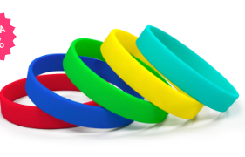
добавить колечко на браслет | 4 | Количество | 586 |  |  |  |  |  | delete price where catId=586 and firma=10;
упаковать каждый браслет в отдельный пакетик | 2 | 100 | 11 |  |  |  |  |  | insert into price (firma,catId,tiraz,cena) values (10,586,100, 11);
 |  | 300 | 10 |  |  |  |  |  | insert into price (firma,catId,tiraz,cena) values (10,586,300, 10);
 |  | 500 | 9 |  |  |  |  |  | insert into price (firma,catId,tiraz,cena) values (10,586,500, 9);
 |  | 1000 | 8 |  |  |  |  |  | insert into price (firma,catId,tiraz,cena) values (10,586,1000, 8);
 |  | 5000 | 7 |  |  |  |  |  | insert into price (firma,catId,tiraz,cena) values (10,586,5000, 7);
 |  | 10000 | 6 |  |  |  |  |  | insert into price (firma,catId,tiraz,cena) values (10,586,10000, 6);

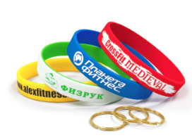
Силиконовые браслеты без нанесения различных цветов всегда в наличии на наших складах в большом количестве.
Срок изготовления: в наличии на складе.

Силиконовые браслеты для ключей (с кольцом) под нанесение логотипа

Срок изготовления: 2–4 рабочих дня. |  | Количество | 587 |  |  |  |  |  | delete price where catId=587 and firma=10;
 |  | 100 | 15 |  |  |  |  |  | insert into price (firma,catId,tiraz,cena) values (10,587,100,15.00);
 |  | 300 | 14 |  |  |  |  |  | insert into price (firma,catId,tiraz,cena) values (10,587,300,14.00);
 |  | 500 | 13 |  |  |  |  |  | insert into price (firma,catId,tiraz,cena) values (10,587,500,13.00);
 |  |  |  |  | упаковать каждый браслет в отдельный пакетик |  |  | 2

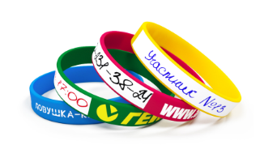
Силиконовые браслеты под свою надпись и нанесение логотипа
 |  | Количество | 588 |  |  |  |  |  | delete price where catId=588 and firma=10;
Дополнительно можно |  | 100 | 20 |  |  |  |  |  | insert into price (firma,catId,tiraz,cena) values (10,588,100,20.00);
нанести логотип на браслет* | 4 | 300 | 19 |  |  |  |  |  | insert into price (firma,catId,tiraz,cena) values (10,588,300,19.00);
упаковать каждый браслет в отдельный пакетик | 4 | 500 | 18 |  |  |  |  |  | insert into price (firma,catId,tiraz,cena) values (10,588,500,18.00);
добавить колечко на браслет | 2

Эта модель силиконового браслета с логотипом предусматривает также область со специальным покрытием, где вы можете самостоятельно сделать любую нужную надпись. Такое изделие — находка для фитнесс-клубов, так как позволяет вам подписать номер шкафчика с личными вещами посетителей.
Срок изготовления: в наличии на складе

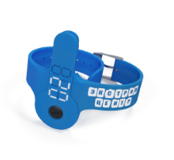
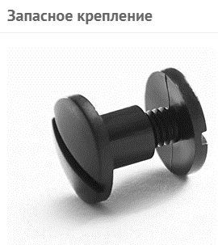
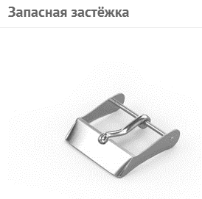
Силиконовые браслеты для ключей с кармашком под нанесение логотипа
 |  | Количество | 589 |  |  |  |  |  | delete price where catId=589 and firma=10;
 |  | 50 | 135 |  |  |  |  |  | insert into price (firma,catId,tiraz,cena) values (10,589,50, 135);
 |  | 100 | 120 |  |  |  |  |  | insert into price (firma,catId,tiraz,cena) values (10,589,100, 120);
 |  | 200 | 115 |  |  |  |  |  | insert into price (firma,catId,tiraz,cena) values (10,589,200, 115);
 |  | 300 | 110 |  |  |  |  |  | insert into price (firma,catId,tiraz,cena) values (10,589,300, 110);
 |  | 500 | 100 |  |  |  |  |  | insert into price (firma,catId,tiraz,cena) values (10,589,500, 100);
Дополнительно можно
нанести логотип на браслет | 10 |  |  | Браслеты для ключей изготовлены из экологически чистого силикона, а специальная, прорезиненная краска исключает возможность стирания логотипа или нумерации. Информацию по креплениям для ключей уточняйте, пожалуйста, у менеджера.
добавить нумерацию на браслете | 20 |  |  | Срок изготовления: 5-7 календарных дней.
упаковать каждый браслет в отдельный пакетик | 2
добавить запасное крепление | 15
добавить запасную застёжку | 15

Силиконовые RFID браслеты под нанесение логотипа
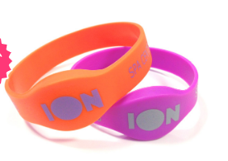
 |  | Количество | 590 |  |  |  |  |  | delete price where catId=590 and firma=10;
 |  | 100 | 171 |  |  |  |  |  | insert into price (firma,catId,tiraz,cena) values (10,590,100, 171);
 |  | 300 | 161 |  |  |  |  |  | insert into price (firma,catId,tiraz,cena) values (10,590,300, 161);
 |  | 500 | 147 |  |  |  |  |  | insert into price (firma,catId,tiraz,cena) values (10,590,500, 147);

 |  | Стоимость изделия с чипом EM-marine*

Дополнительно можно
1. создать индивидуальную форму браслета |  |  |  | мы можем изготовить и другие чипы: Mifare, Mifare 1к, Mifare 4к.
2. нанести логотип на браслет | 20 |  |  | Силиконовые R-fid браслеты — современный и удобный способ идентификации, как массовых, так и персональных пропускных систем. Корпус браслетов изготовлен из высококачественного силикона и надежно защищает чип от воздействия воды и температуры.
3. нанести нумерацию | 20 |  |  | Срок изготовления: 21–25 дней.
 |  |  |  | Бесплатная доставка: по Москве (в пределах МКАД) при заказе от 5000 ₽; до терминалов ТК в областных центрах России при заказе от 10000 ₽.

Силиконовые RFID браслеты с застёжкой под нанесение логотипа

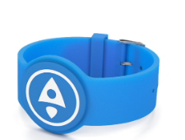
 |  | Количество | 591 |  |  | Дополнительно можно |  |  | delete price where catId=591 and firma=10;
 |  | 100 | 190 |  |  | 1. создать индивидуальную форму браслета |  |  | insert into price (firma,catId,tiraz,cena) values (10,591,100,190.00);
 |  | 300 | 180 |  |  | 2. нанести логотип на браслет | 20 |  | insert into price (firma,catId,tiraz,cena) values (10,591,300,180.00);
 |  | 500 | 165 |  |  | 3. нанести нумерацию | 20 |  | insert into price (firma,catId,tiraz,cena) values (10,591,500,165.00);
 |  | Стоимость изделия с чипом EM-marine*

 |  | мы можем изготовить и другие чипы: Mifare, Mifare 1к, Mifare 4к.
 |  | Rfid-браслеты — удобный способ идентификации посетителей, отлично подходит для массовых и персональных пропускных систем. Эта модель выглядит как украшение, использовать которое очень удобно благодаря наличию металлической застёжки. Аксессуар выполнен их высококачественного бархатистого силикона и прекрасно защищает чип от воздействия неблагоприятных факторов среды и механических повреждений.
 |  | Срок изготовления: 21–25 дней.

ленты для бейджей (ланъярды)
https://rubraslet.ru/lanyards.html |  |  |  |  | 417 | insert into Category (parentId,tip) values(417,'Лента для бейджа 15 мм БЕЗ НАНЕСЕНИЯ');
 |  |  |  |  |  | insert into Category (parentId,tip) values(417,'Лента для бейджа с логотипом (сублимация)');
 |  |  |  |  |  | insert into Category (parentId,tip) values(417,'Лента для бейджа с логотипом (шелкография)');
 |  |  |  |  |  | insert into Category (parentId,tip) values(417,'Лента для бейджа жаккардовая (вышивка)');
 |  |  |  |  |  | insert into Category (parentId,tip) values(417,'Шнурок для бейджа с логотипом 10, 12, 15 мм');
 |  |  |  |  |  | insert into Category (parentId,tip) values(417,'Ретракторы для бейджей под нанесение логотипа');

Лента для бейджа 15 мм БЕЗ НАНЕСЕНИЯ
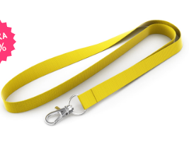

 |  |  |  |  |  | Количество | 532 |  |  |  |  | delete price where catId=532 and firma=10;
 |  |  |  |  |  | 50 | 27 |  |  | Опции кармашек для бейджа | 18 | insert into price (firma,catId,tiraz,cena) values (10,532,50, 27);
 |  |  |  |  |  | 100 | 26 |  |  |  |  | insert into price (firma,catId,tiraz,cena) values (10,532,100, 26);
 |  |  |  |  |  | 200 | 25 |  |  |  |  | insert into price (firma,catId,tiraz,cena) values (10,532,200, 25);
 |  |  |  |  |  | 500 | 24 |  |  |  |  | insert into price (firma,catId,tiraz,cena) values (10,532,500, 24);
 |  |  |  |  |  | 1000 | 23 |  |  |  |  | insert into price (firma,catId,tiraz,cena) values (10,532,1000, 23);
 |  |  |  |  |  | 2000 | 22 |  |  |  |  | insert into price (firma,catId,tiraz,cena) values (10,532,2000, 22);

ОСНОВНЫЕ ОТЛИЧИЯ ЛЕНТ
Ленты для бейджей изготовлены из качественного материала — нейлон. Мы всегда храним на складе запас готовой продукции, и предлагаем широкую цветовую гамму, среди которой вы без труда найдёте фирменный цвет своей компании. Всё это даёт возможность получить необходимые вам ленты для бейджей в самые кратчайшие сроки.
Срок изготовления: в наличии на складе.

 |  |  |  |  | 533 | insert into Category (parentId,tip) values(533,'15 мм'); | insert into Category (parentId,tip) values(533,'20 мм'); | insert into Category (parentId,tip) values(533,'25мм');

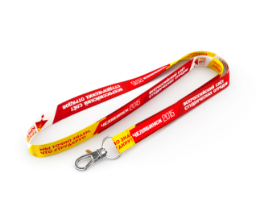
Лента для бейджа с логотипом (сублимация)
15, 20, 25 мм (полиэстер, сатин)
 |  |  |  |  |  |  | 15 мм | 20 мм | 25мм
 |  |  |  |  |  | Количество | 538 | 539 | 540 |  |  | delete price where catId=538 and firma=10; | delete price where catId=539 and firma=10; | delete price where catId=540 and firma=10;
 |  |  |  |  |  | 100 | 88 | 103 | 120 |  |  | insert into price (firma,catId,tiraz,cena) values (10,538,100, 88); | insert into price (firma,catId,tiraz,cena) values (10,539,100, 103); | insert into price (firma,catId,tiraz,cena) values (10,540,100,120.00);
 |  |  |  |  |  | 200 | 79 | 87 | 100 |  |  | insert into price (firma,catId,tiraz,cena) values (10,538,200, 79); | insert into price (firma,catId,tiraz,cena) values (10,539,200, 87); | insert into price (firma,catId,tiraz,cena) values (10,540,200,100.00);
 |  |  |  |  |  | 350 | 68 | 79 | 87 |  |  | insert into price (firma,catId,tiraz,cena) values (10,538,350, 68); | insert into price (firma,catId,tiraz,cena) values (10,539,350, 79); | insert into price (firma,catId,tiraz,cena) values (10,540,350,87.00);
 |  |  |  |  |  | 500 | 63 | 74 | 81 |  |  | insert into price (firma,catId,tiraz,cena) values (10,538,500, 63); | insert into price (firma,catId,tiraz,cena) values (10,539,500, 74); | insert into price (firma,catId,tiraz,cena) values (10,540,500,81.00);
 |  |  |  |  |  | 1000 | 58 | 70 | 74 |  |  | insert into price (firma,catId,tiraz,cena) values (10,538,1000, 58); | insert into price (firma,catId,tiraz,cena) values (10,539,1000, 70); | insert into price (firma,catId,tiraz,cena) values (10,540,1000,74.00);
 |  |  |  |  |  | 2000 | 57 | 68 | 69 |  |  | insert into price (firma,catId,tiraz,cena) values (10,538,2000, 57); | insert into price (firma,catId,tiraz,cena) values (10,539,2000,68.00); | insert into price (firma,catId,tiraz,cena) values (10,540,2000,69.00);
 |  |  |  |  |  | 3000 | 55 | 64 | 66 |  |  | insert into price (firma,catId,tiraz,cena) values (10,538,3000, 55); | insert into price (firma,catId,tiraz,cena) values (10,539,3000,64.00); | insert into price (firma,catId,tiraz,cena) values (10,540,3000,66.00);

Опции
премиум крепление* | 8 |  |  |  | — стандартные крепления бесплатны.
замок обрыва | 8 |  |  |  | Ленты для бейджей с логотипом сублимация — ленты с двусторонней полноцветной печатью. При данном виде нанесения возможен перенос любого изображения, даже с самыми мелкими деталями. Материал ленты изготовлен из самого высококачественного сырья. Цвета получаются яркими и насыщенными, а краска не стирается.
межуровневый замок | 8 |  |  |  | Срок изготовления: 4–7 календарных дней (для лент 25 мм: 14–17 календарных дней).
кармашек для бейджа | 18
печать логотипа на обратной стороне

Лента для бейджа с логотипом (шелкография)
12, 15, 20, 25 мм (нейлон, полиэстер)
 |  |  |  |  | 534 | insert into Category (parentId,tip) values(534,'12 мм'); | insert into Category (parentId,tip) values(534,'15 мм'); | insert into Category (parentId,tip) values(534,'20 мм'); | insert into Category (parentId,tip) values(534,'25 мм');

 |  |  |  |  |  |  | 12 мм | 15 мм | 20 мм | 25 мм
 |  |  |  |  |  | Количество | 541 | 542 | 543 | 544 |  | delete price where catId=541 and firma=10; | delete price where catId=542 and firma=10; | delete price where catId=543 and firma=10; | delete price where catId=544 and firma=10;
 |  |  |  |  |  | 100 | 74 | 77 | 81 | 84 |  | insert into price (firma,catId,tiraz,cena) values (10,541,100,74.00); | insert into price (firma,catId,tiraz,cena) values (10,542,100,77.00); | insert into price (firma,catId,tiraz,cena) values (10,543,100,81.00); | insert into price (firma,catId,tiraz,cena) values (10,544,100,84.00);
Опции |  |  |  |  |  | 200 | 61 | 64 | 68 | 71 |  | insert into price (firma,catId,tiraz,cena) values (10,541,200,61.00); | insert into price (firma,catId,tiraz,cena) values (10,542,200,64.00); | insert into price (firma,catId,tiraz,cena) values (10,543,200,68.00); | insert into price (firma,catId,tiraz,cena) values (10,544,200,71.00);
премиум крепление* | 8 |  |  |  |  | 350 | 56 | 60 | 63 | 67 |  | insert into price (firma,catId,tiraz,cena) values (10,541,350,56.00); | insert into price (firma,catId,tiraz,cena) values (10,542,350,60.00); | insert into price (firma,catId,tiraz,cena) values (10,543,350,63.00); | insert into price (firma,catId,tiraz,cena) values (10,544,350,67.00);
замок обрыва | 8 |  |  |  |  | 500 | 48 | 51 | 55 | 58 |  | insert into price (firma,catId,tiraz,cena) values (10,541,500,48.00); | insert into price (firma,catId,tiraz,cena) values (10,542,500,51.00); | insert into price (firma,catId,tiraz,cena) values (10,543,500,55.00); | insert into price (firma,catId,tiraz,cena) values (10,544,500,58.00);
межуровневый замок | 8 |  |  |  |  | 1000 | 41 | 45 | 48 | 52 |  | insert into price (firma,catId,tiraz,cena) values (10,541,1000,41.00); | insert into price (firma,catId,tiraz,cena) values (10,542,1000,45.00); | insert into price (firma,catId,tiraz,cena) values (10,543,1000,48.00); | insert into price (firma,catId,tiraz,cena) values (10,544,1000,52.00);
кармашек для бейджа | 18 |  |  |  |  | 2000 | 39 | 43 | 46 | 49 |  | insert into price (firma,catId,tiraz,cena) values (10,541,2000,39.00); | insert into price (firma,catId,tiraz,cena) values (10,542,2000,43.00); | insert into price (firma,catId,tiraz,cena) values (10,543,2000,46.00); | insert into price (firma,catId,tiraz,cena) values (10,544,2000,49.00);
 |  |  |  |  |  | 3000 | 36 | 39 | 43 | 47 |  | insert into price (firma,catId,tiraz,cena) values (10,541,3000,36.00); | insert into price (firma,catId,tiraz,cena) values (10,542,3000,39.00); | insert into price (firma,catId,tiraz,cena) values (10,543,3000,43.00); | insert into price (firma,catId,tiraz,cena) values (10,544,3000,47.00);

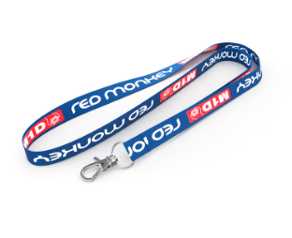

 |  |  | ОСНОВНЫЕ ОТЛИЧИЯ ЛЕНТ
 |  |  | * — стандартные крепления бесплатны.
 |  |  | Ленты (ланьярды) для бейджей с логотипом, выполненные с использованием шелкографического метода нанесения изображений и надписей, пользуются большой популярностью и распространены повсеместно. Изображение получается очень отчётливым и точно соответствует корпоративному цвету вашей организации: ведь цвет нанесения смешивается специально для каждого конкретного случая.
 |  |  | Срок изготовления: 14–17 календарных дней.

Лента для бейджа жаккардовая (вышивка)
15, 20, 25 мм
 |  |  |  |  |  | 535 | insert into Category (parentId,tip) values(535,'15 мм'); | insert into Category (parentId,tip) values(535,'20 мм'); | insert into Category (parentId,tip) values(535,'25 мм');

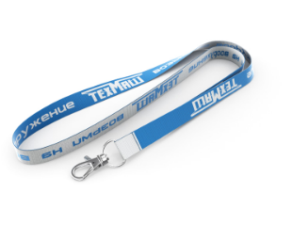
 |  |  |  |  |  |  | 15 мм | 20 мм | 25 мм
 |  |  |  |  |  | Количество | 545 | 546 | 547 |  |  | delete price where catId=545 and firma=10; | delete price where catId=546 and firma=10; | delete price where catId=547 and firma=10;
 |  |  |  |  |  | 100 | 120 | 125 | 130 |  |  | insert into price (firma,catId,tiraz,cena) values (10,545,100,120.00); | insert into price (firma,catId,tiraz,cena) values (10,546,100,125.00); | insert into price (firma,catId,tiraz,cena) values (10,547,100,130.00);
 |  |  |  |  |  | 200 | 92 | 97 | 102 |  |  | insert into price (firma,catId,tiraz,cena) values (10,545,200,92.00); | insert into price (firma,catId,tiraz,cena) values (10,546,200,97.00); | insert into price (firma,catId,tiraz,cena) values (10,547,200,102.00);
 |  |  |  |  |  | 350 | 76 | 81 | 86 |  |  | insert into price (firma,catId,tiraz,cena) values (10,545,350,76.00); | insert into price (firma,catId,tiraz,cena) values (10,546,350,81.00); | insert into price (firma,catId,tiraz,cena) values (10,547,350,86.00);
 |  |  |  |  |  | 500 | 67 | 72 | 77 |  |  | insert into price (firma,catId,tiraz,cena) values (10,545,500,67.00); | insert into price (firma,catId,tiraz,cena) values (10,546,500,72.00); | insert into price (firma,catId,tiraz,cena) values (10,547,500,77.00);
 |  |  |  |  |  | 1000 | 51 | 56 | 62 |  |  | insert into price (firma,catId,tiraz,cena) values (10,545,1000,51.00); | insert into price (firma,catId,tiraz,cena) values (10,546,1000,56.00); | insert into price (firma,catId,tiraz,cena) values (10,547,1000,62.00);
 |  |  |  |  |  | 2000 | 46 | 51 | 56 |  |  | insert into price (firma,catId,tiraz,cena) values (10,545,2000,46.00); | insert into price (firma,catId,tiraz,cena) values (10,546,2000,51.00); | insert into price (firma,catId,tiraz,cena) values (10,547,2000,56.00);
 |  |  |  |  |  | 3000 | 37 | 41 | 44 |  |  | insert into price (firma,catId,tiraz,cena) values (10,545,3000,37.00); | insert into price (firma,catId,tiraz,cena) values (10,546,3000,41.00); | insert into price (firma,catId,tiraz,cena) values (10,547,3000,44.00);

 | Опции |  |  |  | — стандартные крепления бесплатны.
 | премиум крепление* | 8 |  |  | Жаккардовые ленты для бейджей получаются при сложном тканом сплетении, в результате которого изображение или логотип буквально вплетаются в ленту с помощью специального ткацкого станка. В классическом варианте используется два различных цвета нитей, при сплетении которых на обратной стороне ленты получается инверсия рисунка или логотипа.
 | замок обрыва | 8 |  |  | Срок изготовления: 8–12 календарных дней
 | межуровневый замок | 8
 | кармашек для бейджа | 18

Шнурок для бейджа с логотипом 10, 12, 15 мм

 |  |  |  |  |  | 536 | insert into Category (parentId,tip) values(536,'10 мм'); | insert into Category (parentId,tip) values(536,'12 мм'); | insert into Category (parentId,tip) values(536,'15 мм');

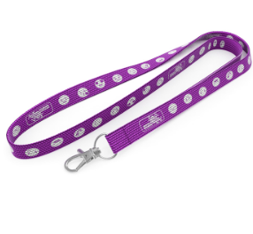
 |  |  |  |  |  |  | 10 мм | 12 мм | 15 мм
 |  |  |  |  |  | Количество | 548 | 549 | 550 |  |  | delete price where catId=548 and firma=10; | delete price where catId=549 and firma=10; | delete price where catId=550 and firma=10;
 |  |  |  |  |  | 100 | 71 | 75 | 83 |  |  | insert into price (firma,catId,tiraz,cena) values (10,548,100,71.00); | insert into price (firma,catId,tiraz,cena) values (10,549,100,75.00); | insert into price (firma,catId,tiraz,cena) values (10,550,100,83.00);
 |  |  |  |  |  | 200 | 62 | 65 | 71 |  |  | insert into price (firma,catId,tiraz,cena) values (10,548,200,62.00); | insert into price (firma,catId,tiraz,cena) values (10,549,200,65.00); | insert into price (firma,catId,tiraz,cena) values (10,550,200,71.00);
 |  |  |  |  |  | 350 | 57 | 61 | 67 |  |  | insert into price (firma,catId,tiraz,cena) values (10,548,350,57.00); | insert into price (firma,catId,tiraz,cena) values (10,549,350,61.00); | insert into price (firma,catId,tiraz,cena) values (10,550,350,67.00);
 |  |  |  |  |  | 500 | 51 | 54 | 60 |  |  | insert into price (firma,catId,tiraz,cena) values (10,548,500,51.00); | insert into price (firma,catId,tiraz,cena) values (10,549,500,54.00); | insert into price (firma,catId,tiraz,cena) values (10,550,500,60.00);
 |  |  |  |  |  | 1000 | 43 | 47 | 52 |  |  | insert into price (firma,catId,tiraz,cena) values (10,548,1000,43.00); | insert into price (firma,catId,tiraz,cena) values (10,549,1000,47.00); | insert into price (firma,catId,tiraz,cena) values (10,550,1000,52.00);
 |  |  |  |  |  | 2000 | 41 | 44 | 49 |  |  | insert into price (firma,catId,tiraz,cena) values (10,548,2000,41.00); | insert into price (firma,catId,tiraz,cena) values (10,549,2000,44.00); | insert into price (firma,catId,tiraz,cena) values (10,550,2000,49.00);
 | Опции |  |  |  |  | 3000 | 37 | 40 | 47 |  |  | insert into price (firma,catId,tiraz,cena) values (10,548,3000,37.00); | insert into price (firma,catId,tiraz,cena) values (10,549,3000,40.00); | insert into price (firma,catId,tiraz,cena) values (10,550,3000,47.00);
 | премиум крепление* | 8 |  | стандартные крепления бесплатны.
 | замок обрыва | 8 |  | Разноцветные шнурки для бейджей очень легко подобрать под фирменный цвет и тематику мероприятия. Мы всегда храним на складе запас готовой продукции, это даёт возможность получить шнурки для бейджей, необходимые для вашего мероприятия в самые кратчайшие сроки.
 | межуровневый замок | 8 |  | Шнурки для бейджей всегда в наличии на наших складах в большом количестве.
 | кармашек для бейджа | 18 |  | Срок изготовления: 8–12 календарных дней.

Ретракторы для бейджей под нанесение логотипа

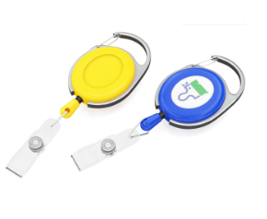
 |  |  |  |  |  | 537 | insert into Category (parentId,tip) values(537,'Круглые'); | insert into Category (parentId,tip) values(537,'Овальные');

 |  |  |  |  |  |  | Круглые | Овальные
 |  |  |  |  |  | Количество | 551 | 552 |  |  |  | delete price where catId=551 and firma=10; | delete price where catId=552 and firma=10;
 |  |  |  |  |  | 10 | 70 | 105 |  |  |  | insert into price (firma,catId,tiraz,cena) values (10,551,10,70.00); | insert into price (firma,catId,tiraz,cena) values (10,552,10,105.00);
 |  |  |  |  |  | 50 | 65 | 100 |  |  |  | insert into price (firma,catId,tiraz,cena) values (10,551,50,65.00); | insert into price (firma,catId,tiraz,cena) values (10,552,50,100.00);
 |  |  |  |  |  | 100 | 60 | 95 |  |  |  | insert into price (firma,catId,tiraz,cena) values (10,551,100,60.00); | insert into price (firma,catId,tiraz,cena) values (10,552,100,95.00);
 |  |  |  |  |  | 300 | 55 | 90 |  |  |  | insert into price (firma,catId,tiraz,cena) values (10,551,300,55.00); | insert into price (firma,catId,tiraz,cena) values (10,552,300,90.00);
 |  |  |  |  |  | 500 | 50 | 85 |  |  |  | insert into price (firma,catId,tiraz,cena) values (10,551,500,50.00); | insert into price (firma,catId,tiraz,cena) values (10,552,500,85.00);
 |  | Нанесение
 |  | нанести логотип (объёмная наклейка)* | 20 |  | * — при тиражах 100 шт. и более.
 |  | Опции |  |  | Отличительной особенностью таких ретракторов является большой и прочный карабин с металлической основой. Элегантные и прочные — такие держатели для пропуска по праву считаются премиальными.
 |  | поменять крепление на кольцо |  |  | Срок изготовления: в наличии на складе.

слэп браслеты
Светоотражающие слэп (slap) браслеты под нанесение логотипа
Количество | 553 | delete price where catId=553 and firma=10;
50 | 34 | insert into price (firma,catId,tiraz,cena) values (10,553,50, 34);
100 | 32 | insert into price (firma,catId,tiraz,cena) values (10,553,100, 32); |  |  | Светоотражающий слэп браслет с логотипом — это не только модный, но ещё и практичный аксессуар. Выполняя функцию светоотражателя, такой браслет обеспечивает видимость в тёмное время суток. Мы можем изготовить светоотражающие (самофиксирующиеся) slap-браслеты необходимого вам размерана заказ.
300 | 30 | insert into price (firma,catId,tiraz,cena) values (10,553,300, 30); |  |  | Срок изготовления: 2–4 рабочих дня.
500 | 28 | insert into price (firma,catId,tiraz,cena) values (10,553,500, 28); |  |  |  | 421 | insert into Category (parentId,tip) values(421,'Светоотражающие слэп (slap) браслеты под нанесение логотипа');
1000 | 26 | insert into price (firma,catId,tiraz,cena) values (10,553,1000, 26); |  |  |  |  | insert into Category (parentId,tip) values(421,'Силиконовые слэп (slap) браслеты под нанесение логотипа');
3000 | 24 | insert into price (firma,catId,tiraz,cena) values (10,553,3000, 24); |  |  |  |  | insert into Category (parentId,tip) values(421,'Тканевые слэп (slap) браслеты с логотипом');

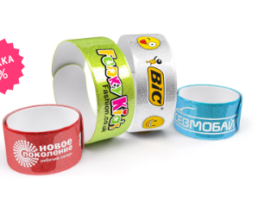
Нанесение
нанести логотип в один цвет | 7
добавить ещё один цвет нанесения | 7
выполнить полноцветное нанесение | 15
Опции
упаковать каждый браслет в отдельный пакетик | 2

Силиконовые слэп (slap) браслеты под нанесение логотипа

Количество | 554 | delete price where catId=554 and firma=10; |  | — печатная форма (на весь тираж) +300 ₽
50 | 40 | insert into price (firma,catId,tiraz,cena) values (10,554,50, 40); |  | +200 ₽ за смену цвета нанесения.
100 | 38 | insert into price (firma,catId,tiraz,cena) values (10,554,100, 38); |  | Силиконовый слеп браслет с логотипом — броский и запоминающийся промо продукт, а также великолепный сувенир на любом мероприятии. Главное преимущество таких браслетов, конечно же, универсальность размера, они великолепно подходят как взрослым, так и детям.
300 | 36 | insert into price (firma,catId,tiraz,cena) values (10,554,300, 36); |  | Срок изготовления: 2–4 рабочих дня.
500 | 34 | insert into price (firma,catId,tiraz,cena) values (10,554,500, 34);
1000 | 32 | insert into price (firma,catId,tiraz,cena) values (10,554,1000, 32);
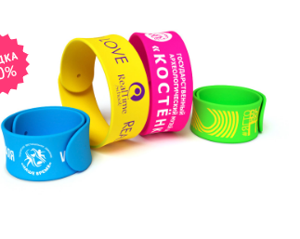
3000 | 30 | insert into price (firma,catId,tiraz,cena) values (10,554,3000, 30);

Нанесение
нанести логотип на браслет* | 7
добавить ещё один цвет нанесения | 7
Опции
упаковать каждый браслет в отдельный пакетик | 2

Тканевые слэп (slap) браслеты с логотипом

Количество | 555 | delete price where catId=555 and firma=10;
1000 | 48 | insert into price (firma,catId,tiraz,cena) values (10,555,1000,48.00); | — нанесение и упаковка включены в стоимость изготовления тиража.
1500 | 46 | insert into price (firma,catId,tiraz,cena) values (10,555,1500,46.00); | Тканевые слеп браслеты — абсолютно новый, восхитительный промо продукт, разработанный нашей кампанией. В данном изделии стальная пластина с обеих сторон покрывается тканью сатин с удивительно гладкой и шелковистой текстурой. А сублимационная печать позволяет нанести на тканевые слэп браслеты абсолютно любое графическое изображение.
2000 | 44 | insert into price (firma,catId,tiraz,cena) values (10,555,2000,44.00); | Срок изготовления: 12–14 календарных дней.

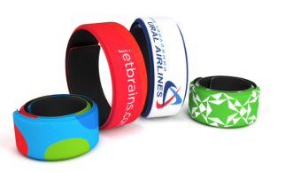
Нанесение

контрльные браслеты
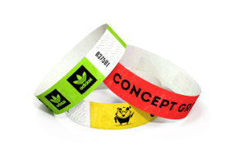
Бумажные контрольные браслеты (Премиум)
Количество | 559 | delete price where catId=559 and firma=10; |  |  |  |  |  |  | 438 | insert into Category (parentId,tip) values(438,'Бумажные контрольные браслеты (Премиум)');
500 | 2 | insert into price (firma,catId,tiraz,cena) values (10,559,500,2.00); |  |  |  |  |  |  |  | insert into Category (parentId,tip) values(438,'Виниловые контрольные браслеты');
2500 | 1.8 | insert into price (firma,catId,tiraz,cena) values (10,559,2500,1.80); |  |  |  |  |  |  |  | insert into Category (parentId,tip) values(438,'Тканевые контрольные браслеты с логотипом (сублимация, вышивка)');
5000 | 1.6 | insert into price (firma,catId,tiraz,cena) values (10,559,5000,1.60);
10000 | 1.4 | insert into price (firma,catId,tiraz,cena) values (10,559,10000,1.40);
30000 | 1.2 | insert into price (firma,catId,tiraz,cena) values (10,559,30000,1.20);

Нанесение
напечатать логотип | 0.2 |  |  |  | эконом-печать от 2500 шт. | цифровая печать | полноцветное нанесение
(эконом-печать) от 2500 шт. |  |  |  | 559 | insert into Category (parentId,tip) values(559,'эконом-печать от 2500 шт.'); | insert into Category (parentId,tip) values(559,'цифровая печать'); | insert into Category (parentId,tip) values(559,'полноцветное нанесение');
напечатать логотип | 0.7
(цифровая печать)
выполнить полноцветное нанесение логотипа | 3

Эконом-печать выполняется только в чёрном цвете! Цветная печать возможна только при тиражах до 2500 шт.
Бумажные контрольные браслеты — одновременно простой и экономный способ контроля посетителей. Одноразовые клубные браслеты — невероятно эффективный и недорогой инструмент для идентификации посетителей на любом мероприятии.
Производство: ОАЭ.
Срок изготовления: от 30 мин.

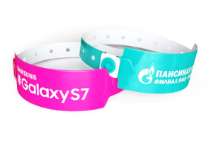
Виниловые контрольные браслеты
Количество | 560 | delete price where catId=560 and firma=10;
500 | 5 | insert into price (firma,catId,tiraz,cena) values (10,560,500,5.00);
1000 | 4.8 | insert into price (firma,catId,tiraz,cena) values (10,560,1000,4.80);
2500 | 4.7 | insert into price (firma,catId,tiraz,cena) values (10,560,2500,4.70);
5000 | 4.5 | insert into price (firma,catId,tiraz,cena) values (10,560,5000,4.50);
10000 | 4.3 | insert into price (firma,catId,tiraz,cena) values (10,560,10000,4.30);

Нанесение
нанести логотип на браслет* | 0.9

— печатная форма (на весь тираж) +900 ₽.
+300 ₽ за смену цвета нанесения.
Обратите внимание: цена указана без учёта стоимости нанесения!
Виниловые контрольные браслеты — одноразовые браслеты категории «премиум». Пластиковые или виниловые контроль браслеты — невероятно эффективный инструмент для идентификации посетителей.
Срок изготовления: 2-4 рабочих дня.

 |  |  | 561 | insert into Category (parentId,tip) values(561,'Сублимация 12 мм'); | insert into Category (parentId,tip) values(561,'Сублимация 15 мм'); | insert into Category (parentId,tip) values(561,'Вышивка 12мм'); | insert into Category (parentId,tip) values(561,'Вышивка 15 мм');
Тканевые контрольные браслеты с логотипом (сублимация, вышивка)
12, 15 мм (сатин, полиэстер) 561
 |  |  | Сублимация 12 мм | Сублимация 15 мм | Вышивка 12мм | Вышивка 15 мм
 |  | Количество | 562 | 563 | 564 | 565 |  | delete price where catId=562 and firma=10; | delete price where catId=563 and firma=10; | delete price where catId=564 and firma=10; | delete price where catId=565 and firma=10;
 |  | 100 | 37 | 38 | 46 | 47 |  | insert into price (firma,catId,tiraz,cena) values (10,562,100,37.00); | insert into price (firma,catId,tiraz,cena) values (10,563,100,38.00); | insert into price (firma,catId,tiraz,cena) values (10,564,100,46.00); | insert into price (firma,catId,tiraz,cena) values (10,565,100,47.00);
 |  | 300 | 30 | 31 | 29 | 31 |  | insert into price (firma,catId,tiraz,cena) values (10,562,300,30.00); | insert into price (firma,catId,tiraz,cena) values (10,563,300,31.00); | insert into price (firma,catId,tiraz,cena) values (10,564,300,29.00); | insert into price (firma,catId,tiraz,cena) values (10,565,300,31.00);
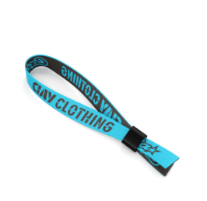
 |  | 500 | 28 | 29 | 27 | 28 |  | insert into price (firma,catId,tiraz,cena) values (10,562,500,28.00); | insert into price (firma,catId,tiraz,cena) values (10,563,500,29.00); | insert into price (firma,catId,tiraz,cena) values (10,564,500,27.00); | insert into price (firma,catId,tiraz,cena) values (10,565,500,28.00);
 |  | 1000 | 23 | 25 | 25 | 25 |  | insert into price (firma,catId,tiraz,cena) values (10,562,1000,23.00); | insert into price (firma,catId,tiraz,cena) values (10,563,1000,25.00); | insert into price (firma,catId,tiraz,cena) values (10,564,1000,25.00); | insert into price (firma,catId,tiraz,cena) values (10,565,1000,25.00);
 |  | 3000 | 21 | 22 | 23 | 23 |  | insert into price (firma,catId,tiraz,cena) values (10,562,3000,21.00); | insert into price (firma,catId,tiraz,cena) values (10,563,3000,22.00); | insert into price (firma,catId,tiraz,cena) values (10,564,3000,23.00); | insert into price (firma,catId,tiraz,cena) values (10,565,3000,23.00);
 |  | 5000 | 20 | 21 | 21 | 22 |  | insert into price (firma,catId,tiraz,cena) values (10,562,5000,20.00); | insert into price (firma,catId,tiraz,cena) values (10,563,5000,21.00); | insert into price (firma,catId,tiraz,cena) values (10,564,5000,21.00); | insert into price (firma,catId,tiraz,cena) values (10,565,5000,22.00);
 |  | Материал: сатин |  |  | Материал: полиэстер+хлопок+нейлон

 |  | Нанесение
 |  | выполнить нанесение логотипа в 1 цвет (вышивка) | +0 ₽/шт |  |  | Браслеты для контроля посетителей из ткани без преувеличения можно назвать полноценным промо-продуктом. Возможность нанесения полноцветного изображения или логотипа превращает эти браслеты в яркий и памятный сувенир для гостей мероприятия, а надежный пластиковый или металлический замок полностью исключает возможность их повторного использования и передачи вторым лицам.
 |  | добавить ещё цвет(а) нанесения |  |  |  | Срок изготовления: 12–14 календарных дней

светоотражатели
Светоотражающие наклейки «Круглые» под нанесение логотипа
Количество | 566 |  |  | delete price where catId=566 and firma=10;
104 | 20 |  |  | insert into price (firma,catId,tiraz,cena) values (10,566,104, 20); |  |  | Светоотражающие наклейки совсем лёгкие и очень просты в применении. Они крепятся к поверхностям различной природы за счёт клейкой основы, которая надёжно фиксирует светоотражающий элемент на коробках, тетрадных обложках, велосипеде... Яркие и примечательные наклейки, днём не отличимые от интересного аксессуара, обеспечат безопасность на дорогах в тёмное время суток. Особенно такие наклейки нравятся детям!
304 | 18 |  |  | insert into price (firma,catId,tiraz,cena) values (10,566,304, 18); |  |  | Фасование наклеек: на подложке, по 8 шт.
504 | 16 |  |  | insert into price (firma,catId,tiraz,cena) values (10,566,504, 16); |  |  | Возможно изготовление светоотражающих наклеек различной формы и размера под заказ.
1000 | 14 |  |  | insert into price (firma,catId,tiraz,cena) values (10,566,1000, 14); |  |  | Срок изготовления: 2–4 рабочих дня. |  | 439 | insert into Category (parentId,tip) values(439,'Светоотражающие наклейки «Круглые» под нанесение логотипа');
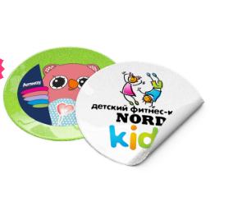
3000 | 12 |  |  | insert into price (firma,catId,tiraz,cena) values (10,566,3000, 12); |  |  |  |  |  | insert into Category (parentId,tip) values(439,'Светоотражающие slap браслеты под нанесение логотипа');
Диаметр: 50 мм |  |  |  |  |  |  |  |  |  | insert into Category (parentId,tip) values(439,'Светоотражающие брелки под нанесение логотипа');
 |  |  |  |  |  |  |  |  |  | insert into Category (parentId,tip) values(439,'Светоотражающие значки под нанесение логотипа');
Нанесение
нанести логотип в один цвет | 5
добавить ещё один цвет нанесения | 5
выполнить полноцветное нанесение | 15

Светоотражающие slap браслеты под нанесение логотипа

Количество | 567 |  |  | delete price where catId=567 and firma=10; |  |  | Светоотражающие слэп браслеты огибают запястье по хлопку и универсальны для любого размера руки. Они прочны и удобны для пешеходов, а поверхность светоотражателя без труда очищается влажной губкой. Наша компания занимается изготовлением качественных фликеров с нанесением, которые с удовольствием будет носить каждый.
50 | 34 |  |  | insert into price (firma,catId,tiraz,cena) values (10,567,50, 34); |  |  | Возможно изготовление слеп браслетов различной длины под заказ.
100 | 32 |  |  | insert into price (firma,catId,tiraz,cena) values (10,567,100, 32); |  |  | Срок изготовления: 2–4 рабочих дня.
300 | 30 |  |  | insert into price (firma,catId,tiraz,cena) values (10,567,300, 30);
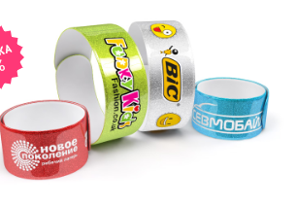
500 | 28 |  |  | insert into price (firma,catId,tiraz,cena) values (10,567,500, 28);
1000 | 26 |  |  | insert into price (firma,catId,tiraz,cena) values (10,567,1000, 26);
3000 | 24 |  |  | insert into price (firma,catId,tiraz,cena) values (10,567,3000, 24);

Нанесение
нанести логотип в один цвет | 7
добавить ещё один цвет нанесения | 7
выполнить полноцветное нанесение | 15
Опции
упаковать каждый браслет в отдельный пакетик | 2

568 | insert into Category (parentId,tip) values(568,'Круглые'); | insert into Category (parentId,tip) values(568,'Треугольные'); | insert into Category (parentId,tip) values(568,'Прямоугольные');
Светоотражающие брелки под нанесение логотипа
 | Круглые | Треугольные | Прямоугольные
Количество | 570 | 571 | 572 | delete price where catId=570 and firma=10; | delete price where catId=571 and firma=10; | delete price where catId=572 and firma=10;
50 | 26 | 26 | 26 | insert into price (firma,catId,tiraz,cena) values (10,570,50, 26); | insert into price (firma,catId,tiraz,cena) values (10,571,50, 26); | insert into price (firma,catId,tiraz,cena) values (10,572,50, 26);
100 | 24 | 24 | 24 | insert into price (firma,catId,tiraz,cena) values (10,570,100, 24); | insert into price (firma,catId,tiraz,cena) values (10,571,100, 24); | insert into price (firma,catId,tiraz,cena) values (10,572,100, 24);
300 | 22 | 22 | 22 | insert into price (firma,catId,tiraz,cena) values (10,570,300, 22); | insert into price (firma,catId,tiraz,cena) values (10,571,300, 22); | insert into price (firma,catId,tiraz,cena) values (10,572,300, 22);
500 | 20 | 20 | 20 | insert into price (firma,catId,tiraz,cena) values (10,570,500, 20); | insert into price (firma,catId,tiraz,cena) values (10,571,500, 20); | insert into price (firma,catId,tiraz,cena) values (10,572,500, 20);
1000 | 18 | 18 | 18 | insert into price (firma,catId,tiraz,cena) values (10,570,1000, 18); | insert into price (firma,catId,tiraz,cena) values (10,571,1000, 18); | insert into price (firma,catId,tiraz,cena) values (10,572,1000, 18);
3000 | 16 | 16 | 16 | insert into price (firma,catId,tiraz,cena) values (10,570,3000, 16); | insert into price (firma,catId,tiraz,cena) values (10,571,3000, 16); | insert into price (firma,catId,tiraz,cena) values (10,572,3000, 16);
Диаметр: 50 мм
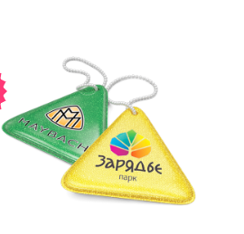
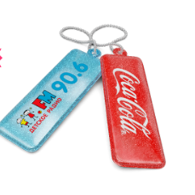
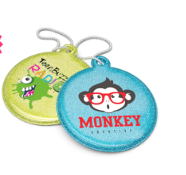

Нанесение
нанести логотип в один цвет | 5 |  | Светоотражающие брелоки выполнены из двусторонней световозвращающей плёнки, с возможностью нанесения логотипа с двух сторон. Брелки надёжно крепятся цепочкой к сумкам, ранцам и рюкзакам, поэтому они всегда остаются на виду и в подвижном состоянии.
добавить ещё один цвет нанесения | 5 |  | Возможно изготовление брелоков любой формы и размеров под заказ.
выполнить полноцветное нанесение | 15 |  | Срок изготовления: 2–4 рабочих дня.
Опции
упаковать каждый брелок в отдельный пакетик | 2

 | 569 | insert into Category (parentId,tip) values(569,'50мм'); | insert into Category (parentId,tip) values(569,'30мм');
Светоотражающие значки под нанесение логотипа
50 мм | 50мм | 30мм
Количество | 573 | 574 |  | delete price where catId=573 and firma=10; | delete price where catId=574 and firma=10;
50 | 40 | 40 |  | insert into price (firma,catId,tiraz,cena) values (10,573,50, 40); | insert into price (firma,catId,tiraz,cena) values (10,574,50, 40);
100 | 38 | 38 |  | insert into price (firma,catId,tiraz,cena) values (10,573,100, 38); | insert into price (firma,catId,tiraz,cena) values (10,574,100, 38);
300 | 36 | 36 |  | insert into price (firma,catId,tiraz,cena) values (10,573,300, 36); | insert into price (firma,catId,tiraz,cena) values (10,574,300, 36);
500 | 35 | 35 |  | insert into price (firma,catId,tiraz,cena) values (10,573,500, 35); | insert into price (firma,catId,tiraz,cena) values (10,574,500, 35);
1000 | 34 | 34 |  | insert into price (firma,catId,tiraz,cena) values (10,573,1000, 34); | insert into price (firma,catId,tiraz,cena) values (10,574,1000, 34);
3000 | 32 | 32 |  | insert into price (firma,catId,tiraz,cena) values (10,573,3000, 32); | insert into price (firma,catId,tiraz,cena) values (10,574,3000, 32);

Нанесение
нанести логотип в один цвет | 5 |  |  |  |  |  |  | Компактные светоотражающие значки надежно крепятся на любой вид одежды с помощью металлической булавки. Яркий дизайн таких значков привлекает к себе внимание и повышает характеристики видимости пешехода в темное время суток. Приобретая светоотражатели с нанесением вашей символики, вы не просто делаете подарок, но еще и выражаете свою заботу о людях.
добавить ещё один цвет нанесения | 5 |  |  |  |  |  |  | Срок изготовления: 2–4 рабочих дня.
выполнить полноцветное нанесение | 15
Опции
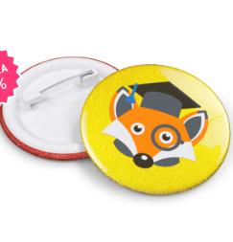
упаковать каждый значок в отдельный пакетик | 2

слэп-часы
Силиконовые слэп-часы под нанесение логотипа
Количество | 556 | delete price where catId=556 and firma=10; |  |  | 422 | insert into Category (parentId,tip) values(422,'Силиконовые слэп-часы под нанесение логотипа');
10 | 320 | insert into price (firma,catId,tiraz,cena) values (10,556,10,320.00); |  |  |  | insert into Category (parentId,tip) values(422,'Силиконовые слэп-часы (комбинированные) под нанесение логотипа');
50 | 270 | insert into price (firma,catId,tiraz,cena) values (10,556,50,270.00); |  | — для тиражей более 100 шт. (для тиражей менее 100 шт. стоимость нанесения логотипа составляет 1000 руб. на всю партию). Обратите внимание: цена указана на печать на одной стороне ремешка (левой или правой). |  | insert into Category (parentId,tip) values(422,'Силиконовые слэп часы-флешки под нанесение логотипа');
100 | 260 | insert into price (firma,catId,tiraz,cena) values (10,556,100,260.00); |  | ** — на каждом изделии своё изображение или имя.
300 | 250 | insert into price (firma,catId,tiraz,cena) values (10,556,300,250.00); |  | Новинка на российском рынке, практичный и необычный аксессуар, слэп-часы давно пользуются признанием за рубежом. Обладатели вещицы отмечают удобство использования: довольно одного лёгкого удара о запястье, — и часы обернулись вокруг руки точно по размеру. Замечательной идеей будет преподнесение такого практичного подарка вашим сотрудникам или партнёрам; наверняка вы вскоре заметите их пунктуальность!
500 | 240 | insert into price (firma,catId,tiraz,cena) values (10,556,500,240.00); |  | Срок изготовления: 2–4 рабочих дня.
Обратите внимание: цены указаны без учёта стоимости нанесения! |  |  |  | Гарантия на механизм (без батарейки): 6 месяцев.
 |  |  |  | Страна производства: Китай.
Нанесение |  |  |  | Бесплатная доставка: по Москве (в пределах МКАД) при заказе от 5000 ₽; до терминалов ТК в областных центрах России при заказе от 10000 ₽.
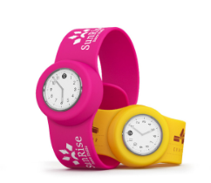
выполнить нанесение шелкографией* | 10
выполнить лазерную гравировку | 20
персонализировать** | 40
Опции
упаковать в коробочку | 0

Силиконовые слэп-часы (комбинированные) под нанесение логотипа

Количество | 557 | delete price where catId=557 and firma=10;
10 | 320 | insert into price (firma,catId,tiraz,cena) values (10,557,10,320.00); |  | — для тиражей более 100 шт. (для тиражей менее 100 шт. стоимость нанесения логотипа составляет 1000 руб. на всю партию).
50 | 270 | insert into price (firma,catId,tiraz,cena) values (10,557,50,270.00); |  | ** — на каждом изделии своё изображение или имя.
100 | 260 | insert into price (firma,catId,tiraz,cena) values (10,557,100,260.00); |  | Необычная и интересная задумка — использовать slap-браслет вместо стандартного ремешка как в обычных наручных часах. Такие часы выглядят очень современно, а пользоваться ими проще простого — достаточно легкого удара о запястье, чтобы часы оказались на руке. Эта модель особенно примечательна тем, что предусматривает возможность комбинирования различных цветов — продуманные гармоничные сочетания цветов ремешка и обрамления циферблата радуют всегда радуют глаз.
300 | 250 | insert into price (firma,catId,tiraz,cena) values (10,557,300,250.00); |  | Срок изготовления: 2–4 рабочих дня.
500 | 240 | insert into price (firma,catId,tiraz,cena) values (10,557,500,240.00); |  | Гарантия на механизм (без батарейки): 6 месяцев.
Возможность комбинирования различных цветов |  |  |  | Страна производства: Китай.
Обратите внимание: цены указаны без учёта стоимости нанесения!

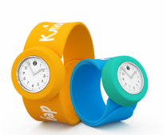
Нанесение
выполнить нанесение шелкографией* | 10
выполнить лазерную гравировку | 20
персонализировать** | 40
Опции
упаковать в коробочку | 0

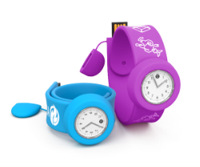
Силиконовые слэп часы-флешки под нанесение логотипа
Количество | 558 | delete price where catId=558 and firma=10;
10 | 500 | insert into price (firma,catId,tiraz,cena) values (10,558,10,500.00);
50 | 495 | insert into price (firma,catId,tiraz,cena) values (10,558,50,495.00);
100 | 490 | insert into price (firma,catId,tiraz,cena) values (10,558,100,490.00);
300 | 480 | insert into price (firma,catId,tiraz,cena) values (10,558,300,480.00);
500 | 470 | insert into price (firma,catId,tiraz,cena) values (10,558,500,470.00);
Стоимость изделия с объёмом памяти 8 ГБ
Обратите внимание: цены указаны без учёта стоимости нанесения!

Нанесение
выполнить нанесение шелкографией* | 10 |  | — для тиражей более 100 шт. (для тиражей менее 100 шт. стоимость нанесения логотипа составляет 1000 руб. на всю партию).
выполнить лазерную гравировку | 20 |  | ** — на каждом изделии своё изображение или имя.
персонализировать** | 40 |  | Три самостоятельных продукта в одном изделии — вот что действительно здорово! Стильный и забавный слэп браслет, часы и даже флеш-накопитель, ловко спрятанный в конструкцию слэп ремешка, сочетаются в одной вещице. Такой сувенир понравится, кому угодно, коллеги и клиенты непременно оценят вашу изобретательность и творческий подход. Эта модель — уникальная разработка нашей команды.
Опции |  |  | Срок изготовления: 2–4 рабочих дня.
чип объёмом памяти 16 Гб | 25 |  | Гарантия на механизм (без батарейки): 6 месяцев.
упаковать в коробочку | 0 |  | Страна производства: Китай.

